风机招标产品目录
风机招标产品目录
一级大类 | 二级分项 | 三级分类 | 是否拟投标 (投标打√，不投标打×） | 投标品牌 | 品牌厂家全称 | 参考图片 | 备注
风机 | 圆筒风机 | 14英寸圆筒风机（EC常压） |  |  |  | 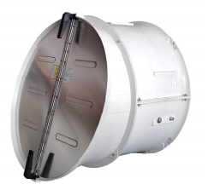 | 1.针对投标的圆筒风机、玻璃钢风机、镀锌板风机、养牛用风机，请提供美国贝斯、中国农业大学或广东泛仕达农牧风机有限公司的风机性能检测报告； 2.针对投标的轴流风机、排气扇、扬谷扇、燃油热风机、电热风机，请提供投标单位内部风机性能自检报告；
 |  | 20英寸圆筒风机（EC中压）
 |  | 28英寸圆筒风机（EC高压）
 |  | 36英寸圆筒风机（EC高压）
 |  | 36英寸圆筒风机（EC高压）
 |  | 14英寸圆筒风机（AC常压）
 |  | 20英寸圆筒风机（AC中压）
 |  | 28英寸圆筒风机（AC高压）
 |  | 36英寸圆筒风机（AC高压）
 |  | 36英寸圆筒风机（AC高压）
 | 轴流风机 | 400型轴流风-380V
 |  | 500型轴流风机-380V
 |  | 500型轴流风机-220V
 | 养牛用风机 | 36寸风机
 |  | 72寸风机
 | 玻璃钢风机 | 18英寸玻璃钢风机 |  |  |  | 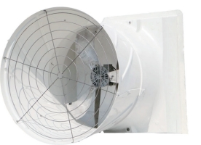
 |  | 24英寸玻璃钢风机
 |  | 36英寸玻璃钢风机
 |  | 51英寸玻璃钢风机
 |  | 56英寸玻璃钢风机
 | 镀锌板风机 | 36英寸镀锌板风机
 |  | 50英寸镀锌板风机
 |  | 52英寸镀锌板风机
 | 排气扇 | 8英寸排气扇
 |  | 10英寸排气扇
 |  | 12英寸排气扇
 | 移动式冷风机 | 0.55kw移动式冷风机
 |  | 0.75kw移动式冷风机
 |  | 1kw移动式冷风机
 |  | 1.2kw移动式冷风机
 | 扬谷扇 | 800型扬谷扇
 |  | 600型扬谷扇
 | 燃油热风机 | 20KW燃油热风机 |  |  |  | 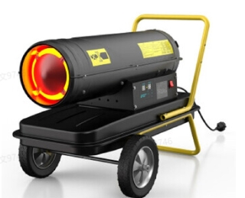
 |  | 30KW燃油热风机
 |  | 50KW燃油热风机
 |  | 70KW燃油热风机
 |  | 100KW燃油热风机
 | 电热风机 | 3KW电热风机
 |  | 5KW电热风机
 |  | 10KW电热风机
 |  | 15KW电热风机
 |  | 20KW电热风机

